상품제안서
트윌에코백 | 상품코드: F11471

 |  |  |  |  |  |  | 02-412-0044 | www.easy1.co.kr
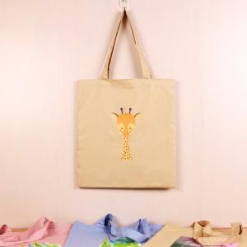

【상세/제작정보】 | * 실크 1도 인쇄 및 OPP포장 포함

【인쇄/포장옵션】 | 실크, 풀칼라 / OPP(비닐)

【공급단가】 | 수량 | 100~ | 500~ | 1,000~ | 2,000~ | 3,000~
*VAT별도 | 단가 | 6,480원 | 6,240원 | 6,000원 | 5,760원 | 5,610원

【상품 URL】 | https://easy1.co.kr:443/src/goods_detail.php?gdno=11471

